Semáforo
Registros COVID-19, del 25 junio al 08 de julio del 2021 *

Datos actualizados al 09 de julio del 2021 a las 12:00:00 a.m.

Código departamento | Código municipio | Departamento | Municipio | Proyecciones preliminares, de Población INE | Total de tamizajes | Casos confirmados | Tasa por 100K Habitantes | Tasa Pruebas por 1000 | % de Positividad | Puntaje total | semaforo
TOTAL NACIONAL |  |  |  | 17109746 | 96414 | 27220 | 159.0906142 | 0.40 | 28.232
1 | 1 | GUATEMALA | GUATEMALA | 1204964 | 28992 | 7519 | 624 | 1.72 | 25.93 | 8.5 | >7.5 y <=10 | Total de municipios según color
1 | 2 | GUATEMALA | SANTA CATARINA PINULA | 86980 | 1348 | 434 | 498.97 | 1.11 | 32.2 | 8.5 | >7.5 y <=10 | Amarillo | Naranja | Rojo
1 | 3 | GUATEMALA | SAN JOSÉ PINULA | 89001 | 1097 | 373 | 419.1 | 0.88 | 34 | 8.5 | >7.5 y <=10 | 45 | 69 | 226
1 | 4 | GUATEMALA | SAN JOSÉ DEL GOLFO | 8409 | 39 | 15 | 178.38 | 0.33 | 38.46 | 10 | >7.5 y <=10
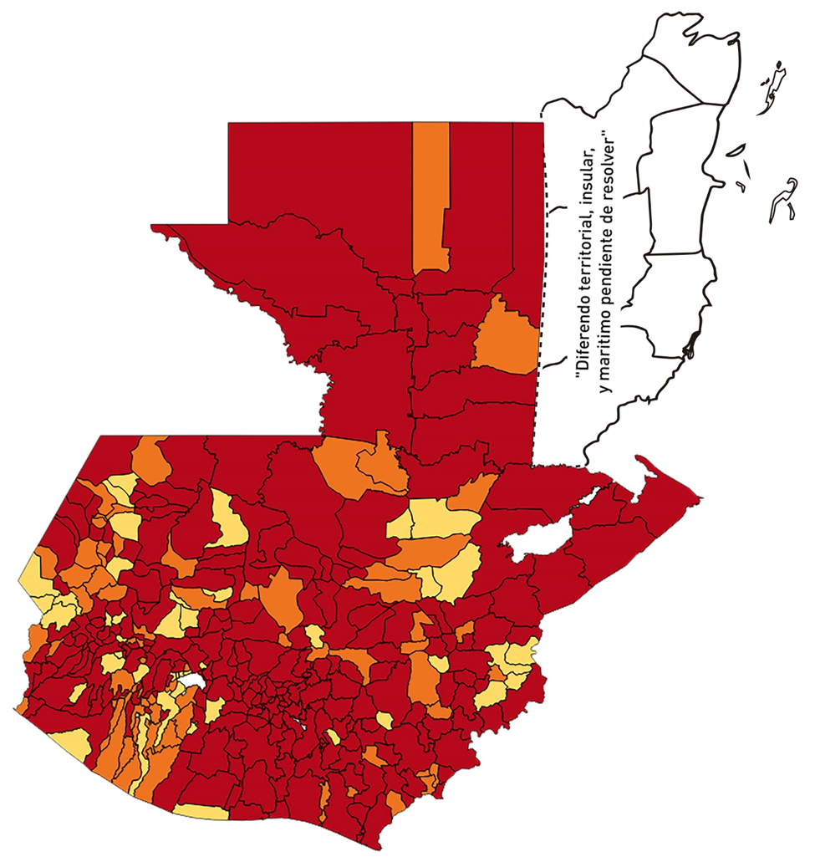
1 | 5 | GUATEMALA | PALENCIA | 74517 | 409 | 152 | 203.98 | 0.39 | 37.16 | 10 | >7.5 y <=10
1 | 6 | GUATEMALA | CHINAUTLA | 123356 | 950 | 352 | 285.35 | 0.55 | 37.05 | 9.5 | >7.5 y <=10
1 | 7 | GUATEMALA | SAN PEDRO AYAMPUC | 66926 | 319 | 126 | 188.27 | 0.34 | 39.5 | 10 | >7.5 y <=10
1 | 8 | GUATEMALA | MIXCO | 507220 | 4857 | 1609 | 317.22 | 0.68 | 33.13 | 9 | >7.5 y <=10
1 | 9 | GUATEMALA | SAN PEDRO SACATEPÉQUEZ | 55723 | 197 | 93 | 166.9 | 0.25 | 47.21 | 10 | >7.5 y <=10
1 | 10 | GUATEMALA | SAN JUAN SACATEPÉQUEZ | 281520 | 919 | 309 | 109.76 | 0.23 | 33.62 | 10 | >7.5 y <=10
1 | 11 | GUATEMALA | SAN RAYMUNDO | 38739 | 143 | 37 | 95.51 | 0.26 | 25.87 | 10 | >7.5 y <=10
1 | 12 | GUATEMALA | CHUARRANCHO | 16872 | 111 | 14 | 82.98 | 0.47 | 12.61 | 7.5 | >5 y <=7.5
1 | 13 | GUATEMALA | FRAIJANES | 62906 | 635 | 141 | 224.14 | 0.72 | 22.2 | 8 | >7.5 y <=10
1 | 14 | GUATEMALA | AMATITLÁN | 150322 | 1192 | 364 | 242.15 | 0.57 | 30.54 | 9.5 | >7.5 y <=10
1 | 15 | GUATEMALA | VILLA NUEVA | 475373 | 3789 | 1337 | 281.25 | 0.57 | 35.29 | 9.5 | >7.5 y <=10
1 | 16 | GUATEMALA | VILLA CANALES | 166831 | 1037 | 374 | 224.18 | 0.44 | 36.07 | 9.5 | >7.5 y <=10
1 | 17 | GUATEMALA | SAN MIGUEL PETAPA | 148250 | 1109 | 407 | 274.54 | 0.53 | 36.7 | 9.5 | >7.5 y <=10
2 | 1 | EL PROGRESO | GUASTATOYA | 27201 | 417 | 112 | 411.75 | 1.10 | 26.86 | 8.5 | >7.5 y <=10
2 | 2 | EL PROGRESO | MORAZÁN | 12639 | 99 | 21 | 166.15 | 0.56 | 21.21 | 8.5 | >7.5 y <=10
2 | 3 | EL PROGRESO | SAN AGUSTÍN ACASAGUASTLÁN | 55039 | 572 | 119 | 216.21 | 0.74 | 20.8 | 8 | >7.5 y <=10
2 | 4 | EL PROGRESO | SAN CRISTÓBAL ACASAGUASTLÁN | 7939 | 87 | 13 | 163.75 | 0.78 | 14.94 | 7 | >5 y <=7.5
2 | 5 | EL PROGRESO | EL JÍCARO | 13509 | 172 | 24 | 177.66 | 0.91 | 13.95 | 6.5 | >5 y <=7.5
2 | 6 | EL PROGRESO | SANSARE | 13602 | 78 | 10 | 73.52 | 0.41 | 12.82 | 7.5 | >5 y <=7.5
2 | 7 | EL PROGRESO | SANARATE | 42203 | 351 | 75 | 177.71 | 0.59 | 21.37 | 8.5 | >7.5 y <=10
2 | 8 | EL PROGRESO | SAN ANTONIO LA PAZ | 22256 | 155 | 43 | 193.21 | 0.50 | 27.74 | 9.5 | >7.5 y <=10
3 | 1 | SACATEPEQUEZ | ANTIGUA GUATEMALA | 59091 | 931 | 268 | 453.54 | 1.13 | 28.79 | 8.5 | >7.5 y <=10
3 | 2 | SACATEPEQUEZ | JOCOTENANGO | 23492 | 341 | 116 | 493.79 | 1.04 | 34.02 | 8.5 | >7.5 y <=10
3 | 3 | SACATEPEQUEZ | PASTORES | 19661 | 132 | 52 | 264.48 | 0.48 | 39.39 | 9.5 | >7.5 y <=10
3 | 4 | SACATEPEQUEZ | SUMPANGO | 46082 | 190 | 79 | 171.43 | 0.29 | 41.58 | 10 | >7.5 y <=10
3 | 5 | SACATEPEQUEZ | SANTO DOMINGO XENACOJ | 14455 | 41 | 17 | 117.61 | 0.20 | 41.46 | 10 | >7.5 y <=10
3 | 6 | SACATEPEQUEZ | SANTIAGO SACATEPÉQUEZ | 36982 | 262 | 102 | 275.81 | 0.51 | 38.93 | 9.5 | >7.5 y <=10
3 | 7 | SACATEPEQUEZ | SAN BARTOLOMÉ MILPAS ALTAS | 8642 | 109 | 54 | 624.86 | 0.90 | 49.54 | 8.5 | >7.5 y <=10
3 | 8 | SACATEPEQUEZ | SAN LUCAS SACATEPÉQUEZ | 28819 | 579 | 207 | 718.28 | 1.44 | 35.75 | 8.5 | >7.5 y <=10
3 | 9 | SACATEPEQUEZ | SANTA LUCÍA MILPAS ALTAS | 17422 | 204 | 81 | 464.93 | 0.84 | 39.71 | 8.5 | >7.5 y <=10
3 | 10 | SACATEPEQUEZ | MAGDALENA MILPAS ALTAS | 12766 | 63 | 26 | 203.67 | 0.35 | 41.27 | 10 | >7.5 y <=10
3 | 11 | SACATEPEQUEZ | SANTA MARÍA DE JESÚS | 26769 | 112 | 25 | 93.39 | 0.30 | 22.32 | 9 | >7.5 y <=10
3 | 12 | SACATEPEQUEZ | CIUDAD VIEJA | 41010 | 257 | 115 | 280.42 | 0.45 | 44.75 | 9.5 | >7.5 y <=10
3 | 13 | SACATEPEQUEZ | SAN MIGUEL DUEÑAS | 15562 | 122 | 66 | 424.11 | 0.56 | 54.1 | 9.5 | >7.5 y <=10
3 | 14 | SACATEPEQUEZ | ALOTENANGO | 28129 | 153 | 76 | 270.18 | 0.39 | 49.67 | 10 | >7.5 y <=10
3 | 15 | SACATEPEQUEZ | SAN ANTONIO AGUAS CALIENTES | 12716 | 60 | 25 | 196.6 | 0.34 | 41.67 | 10 | >7.5 y <=10
3 | 16 | SACATEPEQUEZ | SANTA CATARINA BARAHONA | 4569 | 12 | 3 | 65.66 | 0.19 | 25 | 9 | >7.5 y <=10
4 | 1 | CHIMALTENANGO | CHIMALTENANGO | 114720 | 824 | 274 | 238.84 | 0.51 | 33.25 | 9.5 | >7.5 y <=10
4 | 2 | CHIMALTENANGO | SAN JOSÉ POAQUIL | 33454 | 66 | 28 | 83.7 | 0.14 | 42.42 | 10 | >7.5 y <=10
4 | 3 | CHIMALTENANGO | SAN MARTÍN JILOTEPEQUE | 93517 | 317 | 133 | 142.22 | 0.24 | 41.96 | 10 | >7.5 y <=10
4 | 4 | CHIMALTENANGO | SAN JUAN COMALAPA | 59505 | 108 | 58 | 97.47 | 0.13 | 53.7 | 10 | >7.5 y <=10
4 | 5 | CHIMALTENANGO | SANTA APOLONIA | 23464 | 33 | 7 | 29.83 | 0.10 | 21.21 | 8 | >7.5 y <=10
4 | 6 | CHIMALTENANGO | TECPÁN GUATEMALA | 110891 | 230 | 104 | 93.79 | 0.15 | 45.22 | 10 | >7.5 y <=10
4 | 7 | CHIMALTENANGO | PATZÚN | 70685 | 155 | 70 | 99.03 | 0.16 | 45.16 | 10 | >7.5 y <=10
4 | 8 | CHIMALTENANGO | POCHUTA | 11116 | 10 | 0 | 0 | 0.06 | 0 | 4 | >2.5 y <=5
4 | 9 | CHIMALTENANGO | PATZICÍA | 40104 | 159 | 80 | 199.48 | 0.28 | 50.31 | 10 | >7.5 y <=10
4 | 10 | CHIMALTENANGO | SANTA CRUZ BALANYÁ | 10815 | 63 | 21 | 194.17 | 0.42 | 33.33 | 9.5 | >7.5 y <=10
4 | 11 | CHIMALTENANGO | ACATENANGO | 28417 | 90 | 38 | 133.72 | 0.23 | 42.22 | 10 | >7.5 y <=10
4 | 12 | CHIMALTENANGO | YEPOCAPA | 42153 | 138 | 58 | 137.59 | 0.23 | 42.03 | 10 | >7.5 y <=10
4 | 13 | CHIMALTENANGO | SAN ANDRÉS ITZAPA | 35087 | 108 | 25 | 71.25 | 0.22 | 23.15 | 9 | >7.5 y <=10
4 | 14 | CHIMALTENANGO | PARRAMOS | 20163 | 71 | 36 | 178.54 | 0.25 | 50.7 | 10 | >7.5 y <=10
4 | 15 | CHIMALTENANGO | ZARAGOZA | 29077 | 170 | 88 | 302.64 | 0.42 | 51.76 | 9.5 | >7.5 y <=10
4 | 16 | CHIMALTENANGO | EL TEJAR | 23198 | 240 | 105 | 452.63 | 0.74 | 43.75 | 9 | >7.5 y <=10
5 | 1 | ESCUINTLA | ESCUINTLA | 168193 | 1401 | 348 | 206.91 | 0.59 | 24.84 | 8.5 | >7.5 y <=10
5 | 2 | ESCUINTLA | SANTA LUCÍA COTZUMALGUAPA | 125854 | 474 | 139 | 110.45 | 0.27 | 29.32 | 10 | >7.5 y <=10
5 | 3 | ESCUINTLA | LA DEMOCRACIA | 25703 | 80 | 21 | 81.7 | 0.22 | 26.25 | 10 | >7.5 y <=10
5 | 4 | ESCUINTLA | SIQUINALÁ | 25993 | 127 | 65 | 250.07 | 0.35 | 51.18 | 10 | >7.5 y <=10
5 | 5 | ESCUINTLA | MASAGUA | 48002 | 212 | 81 | 168.74 | 0.32 | 38.21 | 10 | >7.5 y <=10
5 | 6 | ESCUINTLA | TIQUISATE | 63422 | 56 | 10 | 15.77 | 0.06 | 17.86 | 7 | >5 y <=7.5
5 | 7 | ESCUINTLA | LA GOMERA | 52114 | 386 | 96 | 184.21 | 0.53 | 24.87 | 8.5 | >7.5 y <=10
5 | 8 | ESCUINTLA | GUANAGAZAPA | 17361 | 40 | 10 | 57.6 | 0.16 | 25 | 9 | >7.5 y <=10
5 | 9 | ESCUINTLA | PUERTO DE SAN JOSÉ | 67326 | 225 | 48 | 71.29 | 0.24 | 21.33 | 9 | >7.5 y <=10
5 | 10 | ESCUINTLA | IZTAPA | 20096 | 63 | 14 | 69.67 | 0.22 | 22.22 | 9 | >7.5 y <=10
5 | 11 | ESCUINTLA | PALÍN | 71172 | 194 | 53 | 74.47 | 0.19 | 27.32 | 10 | >7.5 y <=10
5 | 12 | ESCUINTLA | SAN VICENTE PACAYA | 18172 | 81 | 41 | 225.62 | 0.32 | 50.62 | 10 | >7.5 y <=10
5 | 13 | ESCUINTLA | NUEVA CONCEPCIÓN | 81233 | 198 | 97 | 119.41 | 0.17 | 48.99 | 10 | >7.5 y <=10
5 | 14 | ESCUINTLA | SIPACATE | 17838 | 13 | 1 | 5.61 | 0.05 | 7.69 | 5 | >2.5 y <=5
6 | 1 | SANTA ROSA | CUILAPA | 46974 | 190 | 61 | 129.86 | 0.29 | 32.11 | 10 | >7.5 y <=10
6 | 2 | SANTA ROSA | BARBERENA | 61079 | 171 | 65 | 106.42 | 0.20 | 38.01 | 10 | >7.5 y <=10
6 | 3 | SANTA ROSA | SANTA ROSA DE LIMA | 21415 | 93 | 45 | 210.13 | 0.31 | 48.39 | 10 | >7.5 y <=10
6 | 4 | SANTA ROSA | CASILLAS | 26059 | 77 | 29 | 111.29 | 0.21 | 37.66 | 10 | >7.5 y <=10
6 | 5 | SANTA ROSA | SAN RAFAEL LAS FLORES | 13850 | 55 | 17 | 122.74 | 0.28 | 30.91 | 10 | >7.5 y <=10
6 | 6 | SANTA ROSA | ORATORIO | 27115 | 95 | 24 | 88.51 | 0.25 | 25.26 | 10 | >7.5 y <=10
6 | 7 | SANTA ROSA | SAN JUAN TECUACO | 12825 | 36 | 3 | 23.39 | 0.20 | 8.33 | 6 | >5 y <=7.5
6 | 8 | SANTA ROSA | CHIQUIMULILLA | 64871 | 275 | 74 | 114.07 | 0.30 | 26.91 | 10 | >7.5 y <=10
6 | 9 | SANTA ROSA | TAXISCO | 36751 | 126 | 45 | 122.45 | 0.24 | 35.71 | 10 | >7.5 y <=10
6 | 10 | SANTA ROSA | SANTA MARÍA IXHUATÁN | 26721 | 65 | 20 | 74.85 | 0.17 | 30.77 | 10 | >7.5 y <=10
6 | 11 | SANTA ROSA | GUAZACAPÁN | 22197 | 22 | 4 | 18.02 | 0.07 | 18.18 | 7 | >5 y <=7.5
6 | 12 | SANTA ROSA | SANTA CRUZ NARANJO | 17875 | 16 | 1 | 5.59 | 0.06 | 6.25 | 5 | >2.5 y <=5
6 | 13 | SANTA ROSA | PUEBLO NUEVO VIÑAS | 29418 | 27 | 12 | 40.79 | 0.07 | 44.44 | 9 | >7.5 y <=10
6 | 14 | SANTA ROSA | NUEVA SANTA ROSA | 39286 | 174 | 67 | 170.54 | 0.32 | 38.51 | 10 | >7.5 y <=10
7 | 1 | SOLOLA | SOLOLÁ | 99934 | 106 | 36 | 36.02 | 0.08 | 33.96 | 9 | >7.5 y <=10
7 | 2 | SOLOLA | SAN JOSÉ CHACAYÁ | 5220 | 5 | 1 | 19.16 | 0.07 | 20 | 7 | >5 y <=7.5
7 | 3 | SOLOLA | SANTA MARÍA VISITACIÓN | 2602 | 3 | 2 | 76.86 | 0.08 | 66.67 | 10 | >7.5 y <=10
7 | 4 | SOLOLA | SANTA LUCÍA UTATLÁN | 21790 | 15 | 10 | 45.89 | 0.05 | 66.67 | 9 | >7.5 y <=10
7 | 5 | SOLOLA | NAHUALÁ | 93541 | 115 | 28 | 29.93 | 0.09 | 24.35 | 8 | >7.5 y <=10
7 | 6 | SOLOLA | SANTA CATARINA IXTAHUACÁN | 61274 | 59 | 15 | 24.48 | 0.07 | 25.42 | 8 | >7.5 y <=10
7 | 7 | SOLOLA | SANTA CLARA LA LAGUNA | 10340 | 4 | 0 | 0 | 0.03 | 0 | 4 | >2.5 y <=5
7 | 8 | SOLOLA | CONCEPCIÓN | 7214 | 1 | 0 | 0 | 0.01 | 0 | 4 | >2.5 y <=5
7 | 9 | SOLOLA | SAN ANDRÉS SEMETABAJ | 14861 | 72 | 23 | 154.77 | 0.35 | 31.94 | 10 | >7.5 y <=10
7 | 10 | SOLOLA | PANAJACHEL | 16101 | 154 | 62 | 385.07 | 0.68 | 40.26 | 9 | >7.5 y <=10
7 | 11 | SOLOLA | SANTA CATARINA PALOPÓ | 4882 | 10 | 2 | 40.97 | 0.15 | 20 | 8 | >7.5 y <=10
7 | 12 | SOLOLA | SAN ANTONIO PALOPÓ | 15752 | 43 | 13 | 82.53 | 0.19 | 30.23 | 10 | >7.5 y <=10
7 | 13 | SOLOLA | SAN LUCAS TOLIMÁN | 31805 | 74 | 31 | 97.47 | 0.17 | 41.89 | 10 | >7.5 y <=10
7 | 14 | SOLOLA | SANTA CRUZ LA LAGUNA | 7894 | 2 | 0 | 0 | 0.02 | 0 | 4 | >2.5 y <=5
7 | 15 | SOLOLA | SAN PABLO LA LAGUNA | 8004 | 0 | 0 | 0 | 0.00 | 0 | 4 | >2.5 y <=5
7 | 16 | SOLOLA | SAN MARCOS LA LAGUNA | 2944 | 5 | 0 | 0 | 0.12 | 0 | 4 | >2.5 y <=5
7 | 17 | SOLOLA | SAN JUAN LA LAGUNA | 13400 | 8 | 2 | 14.93 | 0.04 | 25 | 6 | >5 y <=7.5
...

